상품제안서
모나미 바우하우스 삼각지우개연필(HB,B) | 상품코드: S22408

 |  |  |  |  |  |  | 02-713-8555 | www.synergygift.co.kr
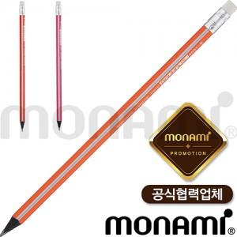

【상세/제작정보】 | <p><span style="font-size: 14pt;">※ 1타에 12자루</span></p><p><span style="font-size: 14pt;">※ 배송비 별도(박스당 4,000원 부가세별도)</span>​&nbsp;</p>

【인쇄/포장옵션】 | 실크 / 포장불가능

【공급단가】 | 수량 | 1,008~ | 2,004~ | 3,000~ | 5,004~ | 10,008~
*VAT별도 | 단가 | 280원 | 270원 | 260원 | 250원 | 240원

【상품 URL】 | https://www.synergygift.co.kr:443/src/goods_detail.php?gdno=22408

